엔티티 관계 모형 설계서
► Navigation

 | T8 | 엔티티 관계 모형 설계서

 | 시스템명 |  | APTPartner |  |  | 서브시스템명
 | 단계명 |  | 설계 |  |  | 작성일자 |  | 2017-07-27 |  |  |  |  | 버전

 | 1. 엔티티 관계도(ERD)
 | ERD ID |  | APTPartner_ERD_001 |  |  | ERD 명 |  | APTPartner 전체 ERD

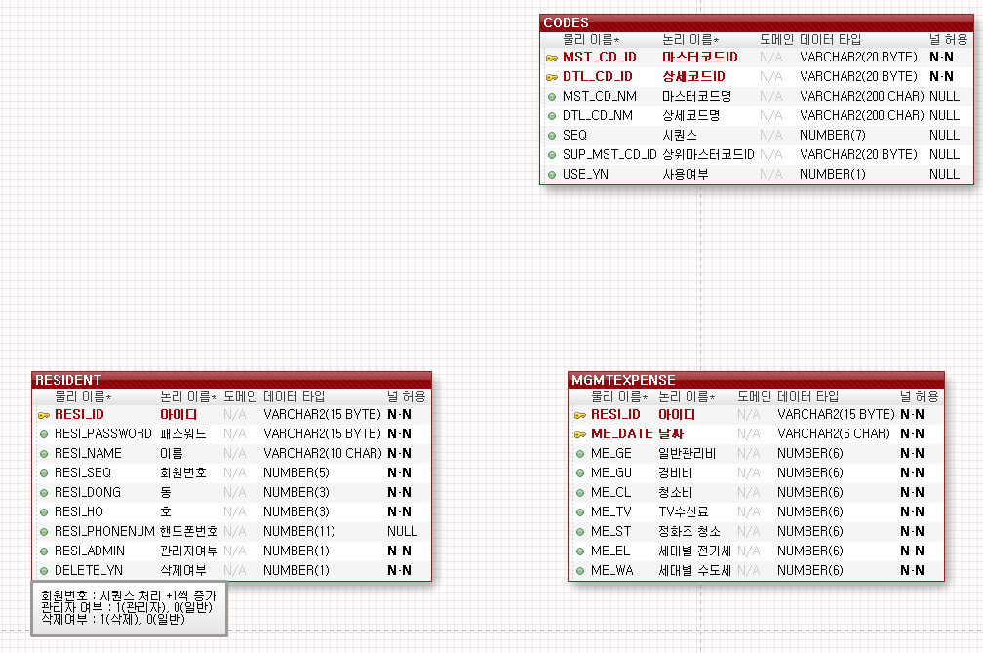
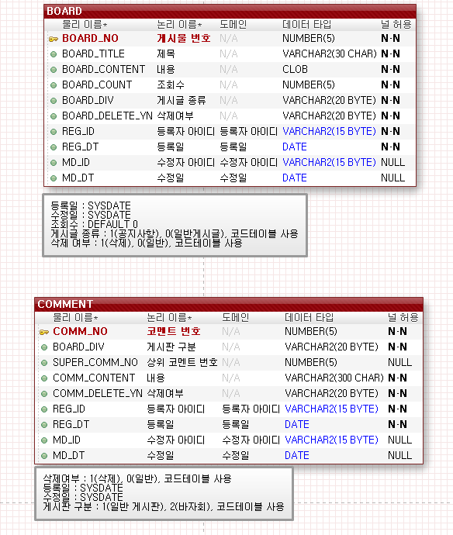
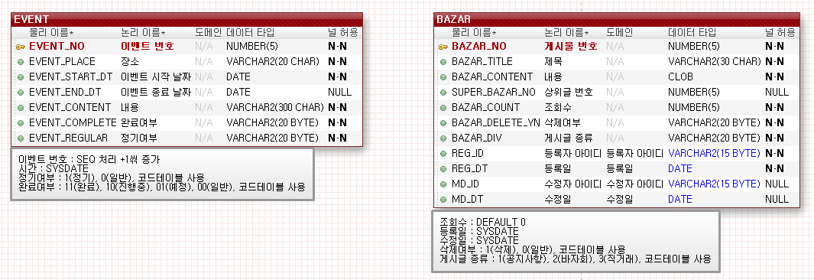

 | 2. 엔티티 명세서
 | 엔티티ID |  | APTPartner_Entity_001 |  |  |  |  | 엔티티명 |  | RESIDENT
 | 관련 클래스 ID |  |  |  |  |  |  | 관련 클래스명
 | 엔티티 설명 |  | 거주자의 정보를 저장
 | 속성명 |  | 동의어 | 타입 | 길이 |  | NOT NULL | PK | FK | INDEX | 기본값 | 비고
 | 아이디 |  | ID | VARCHAR2 | 15 BYTE |  | Y | Y | N
 | 패스워드 |  | PASSWORD, PW | VARCHAR2 | 15 BYTE |  | Y | N | N
 | 이름 |  | NAME | VARCHAR2 | 10 CHAR |  | Y | N | N
 | 회원번호 |  | NO, NUMBER | NUMBER | 5 |  | Y | N | N |  | 0 | SEQ 추가. +1씩 증가
 | 동 |  |  | NUMBER | 3 |  | Y | N | N
 | 호 |  |  | NUMBER | 3 |  | Y | N | N
 | 핸드폰번호 |  | PHONENUMBER | NUMBER | 11 |  | N | N | N
 | 관리자여부 |  | ADMIN | NUMBER | 1 |  | Y | N | N |  | 0 | 1(관리자), 0(일반)
 | 삭제여부 |  | DELETE | NUMBER | 1 |  | Y | N | N |  | 0 | 1(삭제), 0(일반)

 | 엔티티ID |  | APTPartner_Entity_002 |  |  |  |  | 엔티티명 |  | BOARD
 | 관련 클래스 ID |  |  |  |  |  |  | 관련 클래스명
 | 엔티티 설명 |  | 공지사항과 게시글을 관리
 | 속성명 |  | 동의어 | 타입 | 길이 |  | NOT NULL | PK | FK | INDEX | 기본값 | 비고
 | 게시물 번호 |  | NO | NUMBER | 5 |  | Y | Y | N
 | 제목 |  | TITLE | VARCHAR2 | 30 CHAR |  | Y | N | N
 | 내용 |  | CONTENT | CLOB |  |  | Y | N | N
 | 조회수 |  | COUNT | NUMBER | 5 |  | Y | N | N
 | 게시글 종류 |  | DIV | VARCHAR2 | 20 BYTE |  | Y | N | N |  | 0 | 1(공지사항), 0(일반게시글), 코드테이블 O
 | 삭제여부 |  | DELETE | VARCHAR2 | 20 BYTE |  | Y | N | N |  | 0 | 1(삭제), 0(일반), 코드테이블 O
 | 등록자 아이디 |  | ID | VARCHAR2 | 15 BYTE |  | Y | N | N
 | 등록일 |  |  | DATE |  |  | Y | N | N |  |  | SYSDATE
 | 수정자 아이디 |  | ID | VARCHAR2 | 15 BYTE |  | N | N | N
 | 수정일 |  |  | DATE |  |  | N | N | N |  |  | SYSDATE

 | 엔티티ID |  | APTPartner_Entity_003 |  |  |  |  | 엔티티명 |  | BAZAR
 | 관련 클래스 ID |  |  |  |  |  |  | 관련 클래스명
 | 엔티티 설명 |  | 바자회 정보를 관리
 | 속성명 |  | 동의어 | 타입 | 길이 |  | NOT NULL | PK | FK | INDEX | 기본값 | 제약조건
 | 게시물 번호 |  | NO | NUMBER | 5 |  | Y | Y | N |  | 0 | SEQ 추가. +1씩 증가
 | 제목 |  | TITLE | VARCHAR2 | 30 CHAR |  | Y | N | N
 | 내용 |  | CONTENT | CLOB |  |  | Y | N | N
 | 상위글 번호 |  |  | NUMBER | 5 |  | N | N | N
 | 조회수 |  | COUNT | NUMBER | 5 |  | Y | N | N |  | 0
 | 삭제여부 |  | DELETE | VARCHAR2 | 20 BYTE |  | Y | N | N |  | 0 | 1(삭제), 0(일반), 코드테이블 O
 | 게시글 종류 |  | DIV | VARCHAR2 | 20 BYTE |  | Y | N | N |  | 3 | 1(공지사항), 2(바자회), 3(직거래), 코드테이블 O
 | 등록자 아이디 |  | ID | VARCHAR2 | 15 BYTE |  | Y | N | N
 | 등록일 |  |  | DATE |  |  | Y | N | N |  |  | SYSDATE
 | 수정자 아이디 |  | ID | VARCHAR2 | 15 BYTE |  | N | N | N
 | 수정일 |  |  | DATE |  |  | N | N | N |  |  | SYSDATE

 | 엔티티ID |  | APTPartner_Entity_004 |  |  |  |  | 엔티티명 |  | COMMENT
 | 관련 클래스 ID |  |  |  |  |  |  | 관련 클래스명
 | 엔티티 설명 |  | 댓글 관리
 | 속성명 |  | 동의어 | 타입 | 길이 |  | NOT NULL | PK | FK | INDEX | 기본값 | 제약조건
 | 코멘트 번호 |  | NO | NUMBER | 5 |  | Y | Y | N
 | 게시판 구분 |  | DIV | VARCHAR2 | 20 BYTE |  | Y | N | N |  | 1 | 1(일반 게시판), 2(바자회), 코드테이블 O
 | 상위 코멘트 번호 |  |  | NUMBER | 5 |  | N | N | N
 | 내용 |  | CONTENT | VARCHAR2 | 300 CHAR |  | Y | N | N
 | 삭제여부 |  | DELETE | VARCHAR2 | 20 BYTE |  | Y | N | N |  | 0 | 1(삭제), 0(일반), 코드테이블 사용
 | 등록자 아이디 |  | ID | VARCHAR2 | 15 BYTE |  | Y | N | N
 | 등록일 |  |  | DATE |  |  | Y | N | N |  |  | SYSDATE
 | 수정자 아이디 |  | ID | VARCHAR2 | 15 BYTE |  | N | N | N
 | 수정일 |  |  | DATE |  |  | N | N | N |  |  | SYSDATE

 | 엔티티ID |  | APTPartner_Entity_005 |  |  |  |  | 엔티티명 |  | EVENT
 | 관련 클래스 ID |  |  |  |  |  |  | 관련 클래스명
 | 엔티티 설명 |  | 이벤트 관리
 | 속성명 |  | 동의어 | 타입 | 길이 |  | NOT NULL | PK | FK | INDEX | 기본값 | 제약조건
 | 이벤트 번호 |  | NO | NUMBER | 5 |  | Y | Y | N |  | 0 | SEQ 처리. +1씩 증가
 | 장소 |  | PLACE | VARCHAR2 | 20 CHAR |  | Y | N | N
 | 이벤트 시작 날짜 |  | START DATE | DATE |  |  | Y | N | N
 | 이벤트 종료 날짜 |  | END DATE | DATE |  |  | N | N | N
 | 내용 |  | CONTENT | VARCHAR2 | 300 CHAR |  | Y | N | N
 | 완료여부 |  | COMPLETE | VARCHAR2 | 20 BYTE |  | Y | N | N |  | 0 | 1(정기), 0(일반), 코드테이블 O
 | 정기여부 |  | REGULAR | VARCHAR2 | 20 BYTE |  | Y | N | N |  | 0 | 00(일반), 01(예정), 10(진행중), 11(완료), 코드테이블 O

 | 엔티티ID |  | APTPartner_Entity_006 |  |  |  |  | 엔티티명 |  | CAR
 | 관련 클래스 ID |  |  |  |  |  |  | 관련 클래스명
 | 엔티티 설명 |  | 자동차 관리
 | 속성명 |  | 동의어 | 타입 | 길이 |  | NOT NULL | PK | FK | INDEX | 기본값 | 제약조건
 | 차량번호 |  | CAR NO | VARCHAR2 | 10 CHAR |  | Y | Y | N |  |  | 공백 허용 불가
 | 주차여부 |  |  | NUMBER | 1 |  | Y | N | N |  | 0 | 1(주차), 0(일반)
 | 등록자 아이디 |  | ID | VARCHAR2 | 15 BYTE |  | Y | N | N
 | 등록일 |  |  | DATE |  |  | Y | N | N |  |  | SYSDATE
 | 수정자 아이디 |  | ID | VARCHAR2 | 15 BYTE |  | N | N | N
 | 수정일 |  |  | DATE |  |  | N | N | N |  |  | SYSDATE

 | 엔티티ID |  | APTPartner_Entity_007 |  |  |  |  | 엔티티명 |  | PARKING
 | 관련 클래스 ID |  |  |  |  |  |  | 관련 클래스명
 | 엔티티 설명 |  | 주차장 관리
 | 속성명 |  | 동의어 | 타입 | 길이 |  | NOT NULL | PK | FK | INDEX | 기본값 | 제약조건
 | 번호 |  | NO | NUMBER | 10 |  | Y | Y | N |  | 0 | SEQ 처리. +1씩 증가
 | 차량번호 |  | CAR NO | VARCHAR2 | 10 CHAR |  | Y | N | Y
 | 층 |  | FLOOR | VARCHAR2 | 2 BYTE |  | Y | N | N
 | 영역 |  | AREA | VARCHAR2 | 2 BYTE |  | Y | N | N
 | 들어온 시간 |  | ENTERANCE TIME | DATE |  |  | Y | N | N |  |  | SYSDATE
 | 나간 시간 |  | OUT TIME | DATE |  |  | N | N | N |  |  | SYSDATE

 | 엔티티ID |  | APTPartner_Entity_008 |  |  |  |  | 엔티티명 |  | MGMTEXPENSE
 | 관련 클래스 ID |  |  |  |  |  |  | 관련 클래스명
 | 엔티티 설명 |  | 관리비 내역 관리
 | 속성명 |  | 동의어 | 타입 | 길이 |  | NOT NULL | PK | FK | INDEX | 기본값 | 제약조건
 | 아이디 |  | ID | VARCHAR2 | 15 BYTE |  | Y | Y | Y
 | 날짜 |  | DATE | VARCHAR2 | 6 CHAR |  | Y | Y | N
 | 일반관리비 |  |  | NUMBER | 6 |  | Y | N | N
 | 경비비 |  |  | NUMBER | 6 |  | Y | N | N
 | 청소비 |  |  | NUMBER | 6 |  | Y | N | N
 | TV 수신료 |  |  | NUMBER | 6 |  | Y | N | N
 | 정화조 청소 |  |  | NUMBER | 6 |  | N | N | N
 | 세대별 전기세 |  | 전기세, 전기료 | NUMBER | 6 |  | Y | N | N
 | 세대별 수도세 |  | 수도세, 수도료 | NUMBER | 6 |  | Y | N | N

 | 엔티티ID |  | APTPartner_Entity_009 |  |  |  |  | 엔티티명 |  | CODES
 | 관련 클래스 ID |  |  |  |  |  |  | 관련 클래스명
 | 엔티티 설명 |  | 코드 관리
 | 속성명 |  | 동의어 | 타입 | 길이 |  | NOT NULL | PK | FK | INDEX | 기본값 | 제약조건
 | 마스터코드ID |  |  | VARCHAR2 | 20 BYTE |  | Y | Y | N
 | 상세코드ID |  |  | VARCHAR2 | 20 BYTE |  | Y | Y | N
 | 마스터코드명 |  |  | VARCHAR2 | 200 CHAR |  | N | N | N
 | 상세코므여 |  |  | VARCHAR2 | 200 CHAR |  | N | N | N
 | 시퀀스 |  |  | NUMBER | 7 |  | N | N | N
 | 상위마스터코드ID |  |  | VARCHAR2 | 20 BYTE |  | N | N | N
 | 사용여부 |  |  | NUMBER | 1 |  | N | N | N |  | 0 | 1(사용안함), 0(사용함)

